Hinweise
Hinweise
zurück zum Inhalt

Untersuchte Eintrittskohorten
Die beobachtete Eintrittskohorte unterscheidet sich je nach berechnetem Indikator:
- Für die Lehrvertragsauflösungs- und die Wiedereinstiegsquote wird die Kohorte des Jahres 2019, die bis zum 31.12.2023 - d.h. während viereinhalb Jahren - beobachtet wurde, analysiert (Tabellen 1 bis 20);
- Für den Zertifikationsstatus wird die Kohorte des Jahres 2018, die bis zum 31.12.2023 - d.h. während fünfeinhalb Jahren - beobachtet wurde, analysiert (Tabellen 21 bis 26).
Für die Berechnung der mit dem Zertifikationsstatus zusammenhängenden Quoten wurde ein längerer Beobachtungszeitraum gewählt, da die Beobachtungsperiode einen erheblichen Einfluss auf die erhaltenen Ergebnisse hat - dies vor allem bei Personen, die eine vierjährige EFZ-Ausbildung durchlaufen. Wie die nachfolgende Grafik für die Eintrittskohorte des Jahres 2018 zeigt, beträgt die Quote der bestandenen Qualifikationsverfahren für die vierjährigen beruflichen Grundbildungen am 31.12.2022, d.h. nach einer Beobachtungsdauer von viereinhalb Jahren, 80%. Verlängert man aber die Beobachtungsdauer um ein Jahr, d.h. bis zum 31.12.2023, so nimmt diese Quote um 9 Punkte zu und beläuft sich auf 89%. Die Quote der Personen, die noch in Ausbildung sind, nimmt zwischen dem 31.12.2022 (10%) und dem 31.12.2023 (4%) um 6 Punkte ab.
Diese erheblichen Abweichungen zeigen, dass das Verfolgen der Bildungsverläufe über einen Zeitraum von mindestens fünfeinhalb Jahren nötig ist, um die mit dem Zertifikationsstatus zusammenhängenden Quoten zu berechnen. Nur so können mögliche Repetitionen von Ausbildungsjahren bzw. andere Arten von Verlängerungen der Ausbildungsdauer angemessen berücksichtigt werden. Aus diesem Grund wird hier in diesem Zusammenhang die Kohorte des Jahres 2018 untersucht. Die mit dem Zertifikationsstatus zusammenhängenden Quoten werden für die Kohorte des Jahres 2019 berechnet werden, sobald die Daten, die das Verfolgen der Bildungsverläufe bis zum 31.12.2024 ermöglichen, zur Verfügung stehen.

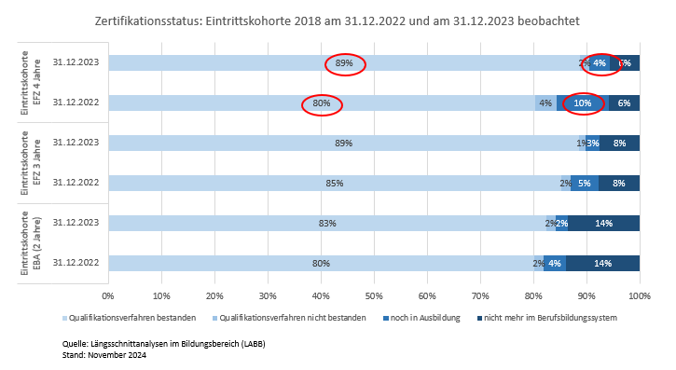

Übergänge und Verläufe auf der Sekundarstufe II
Informationen zu den Übergängen und Verläufen auf der Sekundarstufe II nach Bildungstyp stehen unter folgendem Link zur Verfügung:
Auf der Sekundarstufe II
Analysiert wird insbesondere der Erwerb eines Abschlusses auf dieser Stufe 6 Jahre nach Beginn der Ausbildung.
Die Daten erlauben es, die Verläufe der Lernenden in der beruflichen Grundbildung mit jenen der Lernenden in den allgemeinbildenden Ausbildungen (gymnasiale Maturitätsschulen und Fachmittelschulen) zu vergleichen.

